Estadísticas
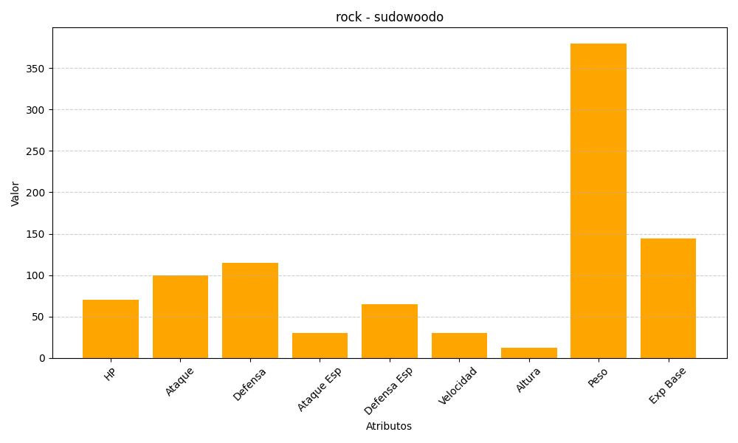
ID | Nombre | Tipo | HP | Ataque | Defensa | Ataque Especial | Defensa Especial | Velocidad | Altura | Peso | Experiencia Base
185 | sudowoodo | rock | 70 | 100 | 115 | 30 | 65 | 30 | 12 | 380 | 144

